Global service
Global service
PC
Screen item name
（Tên bộ phận (linh kiện) ở bên dưới）
Template folder
Flexible body thì hiển thị là "body"
Content（ bộ phận, item）
Chú thích
Folder item name

Header

Page title
Flexible body area
1
Global service
（General purpose detail）

2
body
3

4
Link list
（List text link tự động）
1

Page overview
（2 column sắp xếp ngang text image）
2

Anchor link
（Link trong page）
3

5
ご利用の流れ(Flow sử dụng)
（1 column sắp xếp dọc text image）
4

サービス対象者、必要書類/người là đối tượng của service, tài liệu cần thiết
（2 column sắp xếp ngang text image）
5

サービス内容/Nội dung service
（1 column sắp xếp dọc text image）
6
各国クラブ連絡先、ロードサービス有無の確認方法/Phương pháp confirm có hay không có load service, địa chỉ liên lạc của các country flag
（1 Column sắp xếp dọc text image）
7
6

現地での利用方法と注意事項/mục chú ý với cách sử dụng tại spot
（1 column sắp xếp trình tự dọc text image）
8

現地自動車クラブからサービスを受けられなかった場合/ Trường hợp không nhận được service từ flag"現地自動車/se oto tại hiện trường"
（1 column sắp xếp dọc text image ）
7
9

8
主要国提供サービス、アメリカ・カナダへご旅行される方/những người sẽ đi du lịch đến Mỹ - Canada, service cung cấp
（List card link tự động sắp xếp ngang image text）
10

海外で使える割引サービス/service giảm giá có thể sử dụng ở nước ngoài
（1 column sắp xếp dọc text image）
11

割引サービスを確認する/confirm dịch vụ giảm giá
（button simple）
12

海外ドライブお役立ち情報/thông tin về lái xe ở nước ngoài hữu ích
（List text link thao tác bằng tay）
9
13

関連リンク/link liên quan
（List text link thao tác bằng tay）
14
10

11

12
13

14

Footer

SP

Header
フレキシブルボディエリア
Page title

フレキシブルボディエリア
9

2

10

3

4

5
11

12

13

14

Footer

6

7

8

Search trong site
グローバルサービス
PC
Screen item name
（Tên bộ phận (linh kiện) ở dưới）
Template folder
Về flexible body thì sẽ hiển thị là "body"
Content （Bộ phận, item）
Chú thích
Folder item name

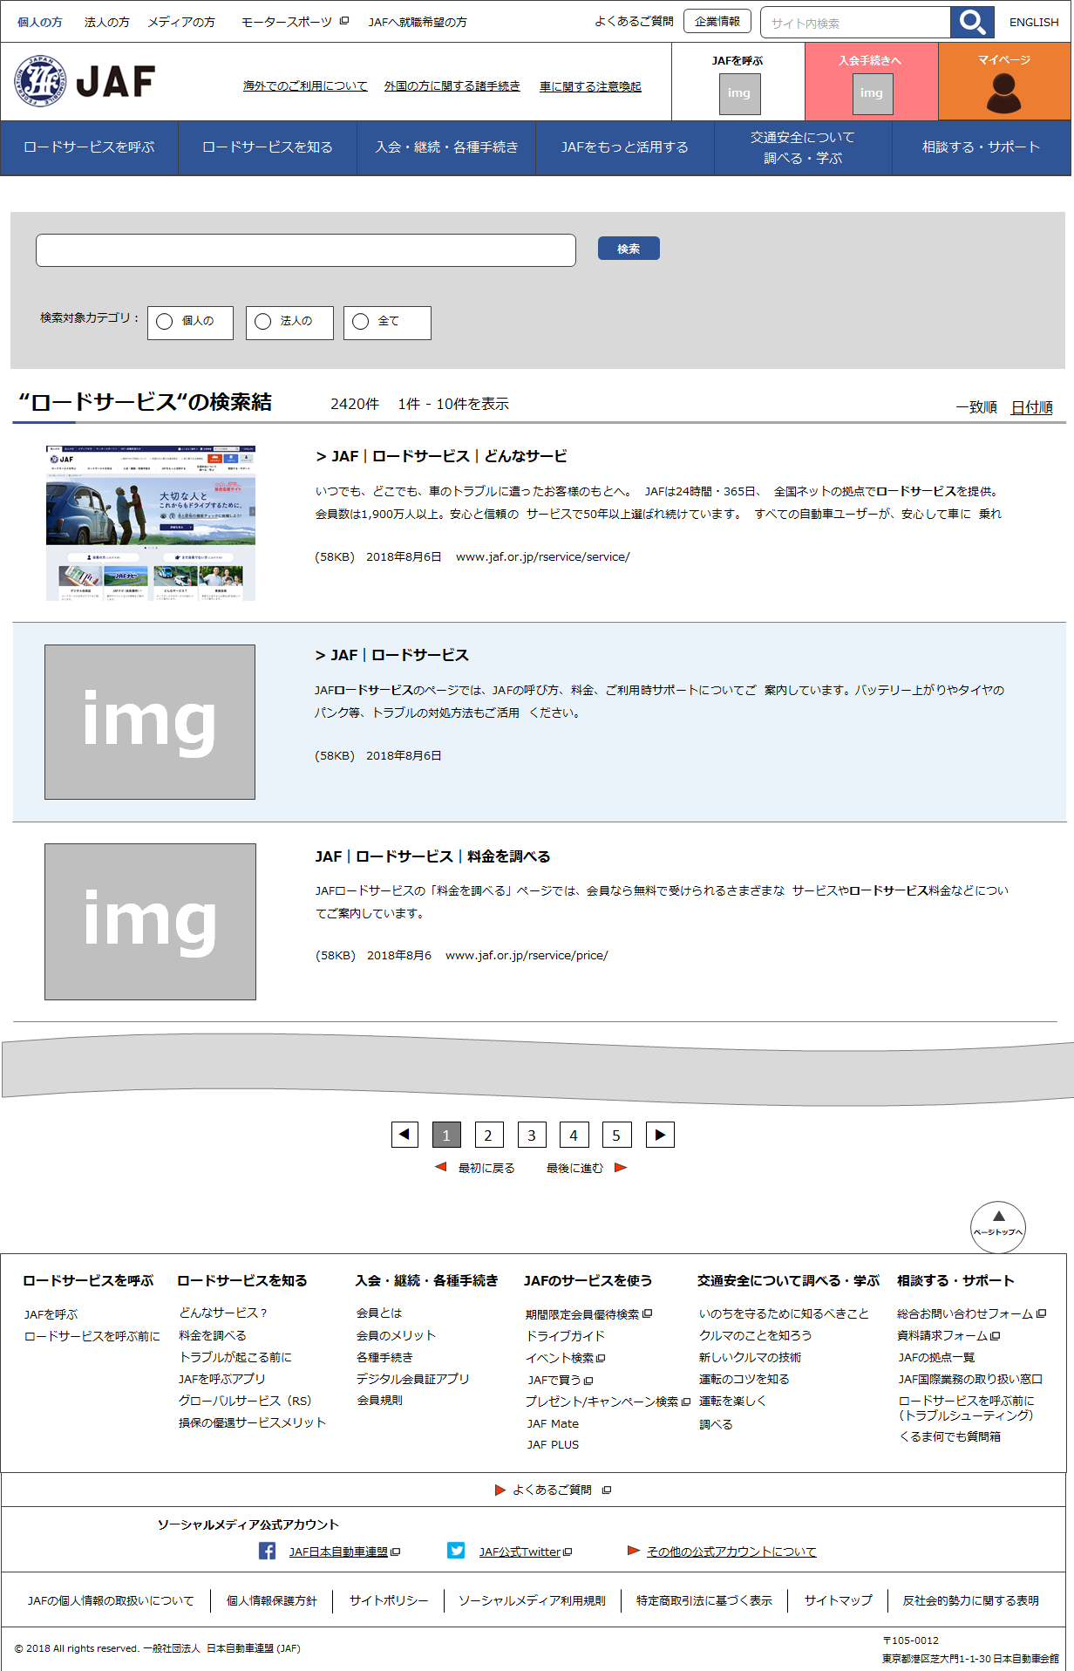
ヘッダー

JSで描画されるエリア

Search trong site
（General purpose detail）

※Ghi script của SyncSearch vào item input JS của item common Web.
※Về flexible body part thì sẽ không sử dụng nên folder "body" cũng không cần

Footer

SP

Header

Area được vẽ bằng JS

フッター

